Tauler - Tauler
(sortida) ->
Scrum X | Carta Decisió | Carta Resultat | Carta Decisió | Perdua! | Carta Decisió | Becari nou!
Carta Decisió |  |  |  |  |  | Carta Decisió
Type to enter a caption.
Doble Dau |  | 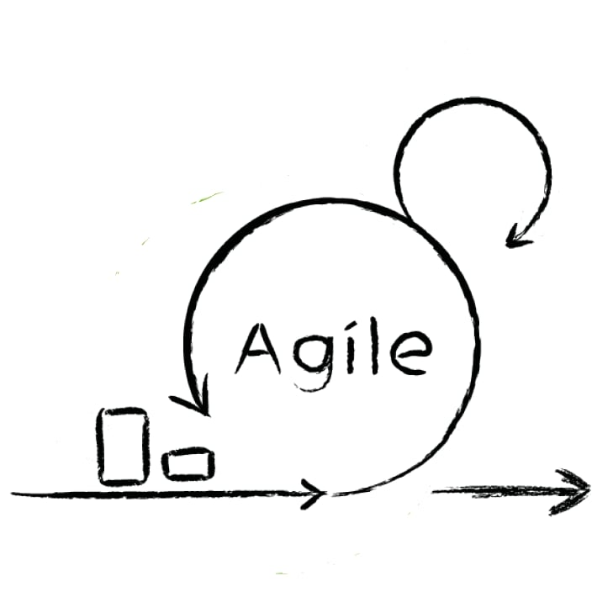 SCRUM! El joc que et farà veure el “meravellós” món que hi ha més enllà del campus! |  |  |  | Scrum
Carta Decisió |  |  |  |  |  | Carta Decisió
Perdua! |  |  |  |  |  | Carta Resultat
Carta Decisió |  |  |  |  |  | Carta Decisió
Carta Resultat | Carta Decisió | Scrum | Carta Decisió | Carta Resultat | Carta Decisió | Perdua!

